2019_01_data
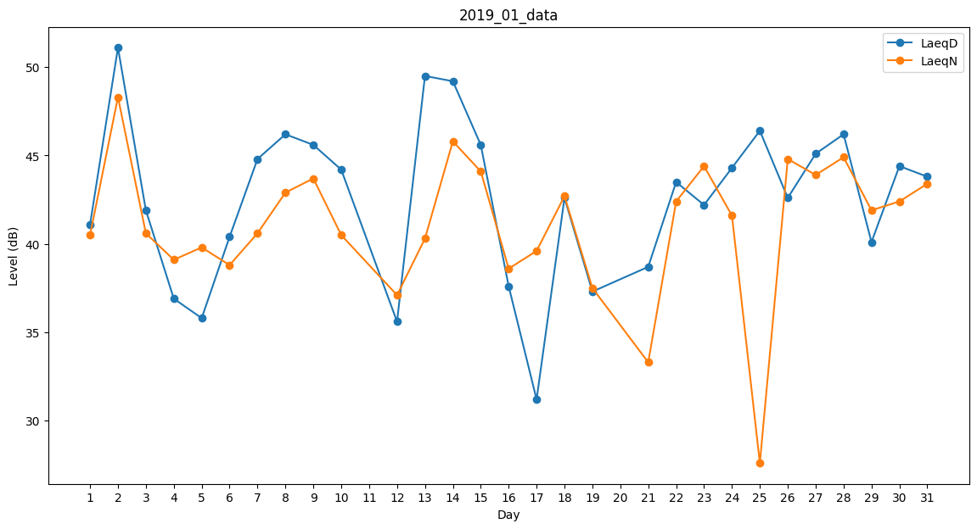
Day | LaeqD | LaeqN
1 | 41.1 | 40.5
2 | 51.1 | 48.3
3 | 41.9 | 40.6
4 | 36.9 | 39.1
5 | 35.8 | 39.8
6 | 40.4 | 38.8
7 | 44.8 | 40.6
8 | 46.2 | 42.9
9 | 45.6 | 43.7
10 | 44.2 | 40.5
11 | 0 | 44
12 | 35.6 | 37.1
13 | 49.5 | 40.3
14 | 49.2 | 45.8
15 | 45.6 | 44.1
16 | 37.6 | 38.6
17 | 31.2 | 39.6
18 | 42.6 | 42.7
19 | 37.3 | 37.5
20 | 0 | 39.9
21 | 38.7 | 33.3
22 | 43.5 | 42.4
23 | 42.2 | 44.4
24 | 44.3 | 41.6
25 | 46.4 | 27.6
26 | 42.6 | 44.8
27 | 45.1 | 43.9
28 | 46.2 | 44.9
29 | 40.1 | 41.9
30 | 44.4 | 42.4
31 | 43.8 | 43.4

